Hoja1
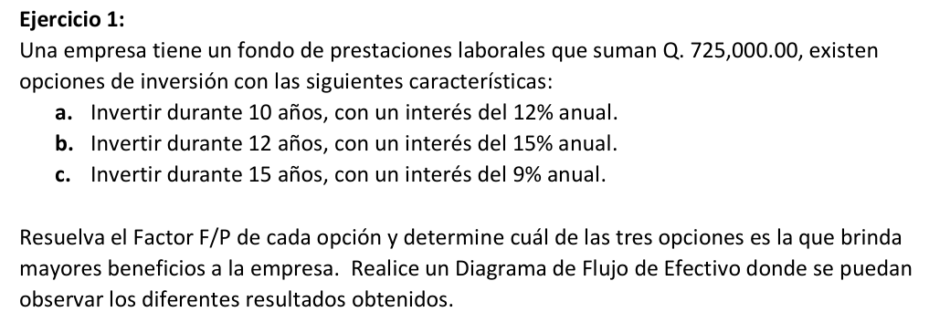
EJERCICIO 1

R | 725000
i1 | 10% | i2 | 15% | i3 | 9%
n1 | 10 | n2 | 12 | n3 | 15

F/P(1) | $1,880,463.28
F/P(2) | $3,878,931.33
F/P(3) | $2,640,799.78

 | R: EL TERCERO ES EL MAS RENTABLE

 | $581,839.70 | $- | $- | $- | $- | $- | $- | $- | $- | $- | $- | $-

0 | 1 | 2 | 3 | 4 | 5 | 6 | 7 | 8 | 9 | 10 | 11 | 12 | 13

725000

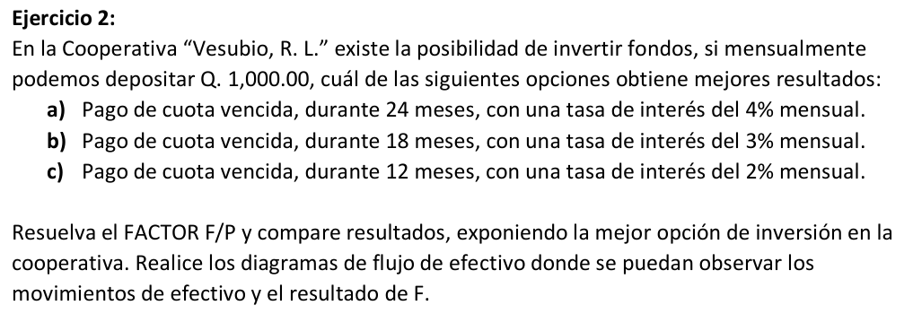

R | 1000
i1 | 4% | i2 | 3% | i3 | 2%
n1 | 24 | n2 | 18 | n3 | 12

F/P(1) | $39,082.60
F/P(2) | $23,414.44
F/P(3) | $13,412.09
 | 40 | 81.6 | 43.264 | 41.73056 | 41.6692224 | 41.666768896 | 40 | 40 | 40 | 40 | 40 | 40 | 13529.930551

0 | 1 | 2 | 3 | 4 | 5 | 6 | 7 | 8 | 9 | 10 | 11 | 12 | 13

1000 | 1000 | 1000 | 1000 | 1000 | 1000 | 1000 | 1000 | 1000 | 1000 | 1000 | 1000 | 1000

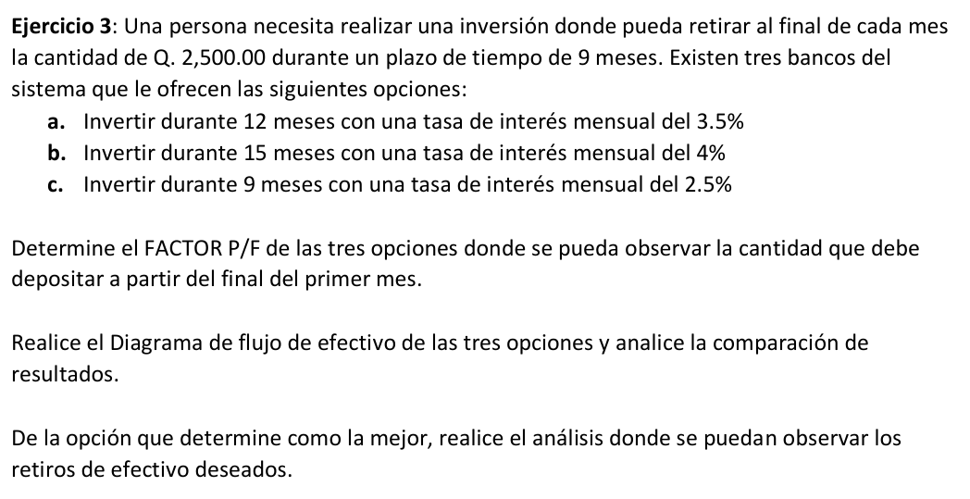

R | 2500
i1 | 3.5% | i2 | 4% | i3 | 2.5%
n1 | 12 | n2 | 15 | n3 | 9

F/P(1) | $24,158.34
F/P(2) | $27,795.97
F/P(3) | $19,927.16

